TDSheet
№ | ФОТО |  | Штрихкод | Наименование | Цвет | Продажная единица, шт. | Кол-во в коробке, шт. | ваша цена со скидкой 15% | заказ
1 | 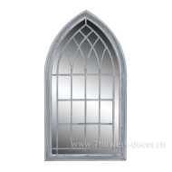 Нет Фото | http://7flowers-decor.ru/upload/1c_catalog/import_files/4606500450039.jpg | 4606500450039 | Зеркало (стекло/металл), 61x4x112см |  | 1 | 1 | 4376.65
2 | 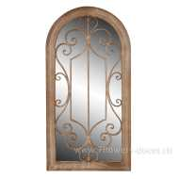 Нет Фото | http://7flowers-decor.ru/upload/1c_catalog/import_files/4606500450046.jpg | 4606500450046 | Зеркало (стекло/металл), 49x4x96.5см |  | 1 | 1 | 4746.40
3 | 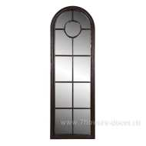 Нет Фото | http://7flowers-decor.ru/upload/1c_catalog/import_files/4606500450053.jpg | 4606500450053 | Зеркало (стекло/металл), 50x4x150см |  | 1 | 1 | 4556.00
4 | 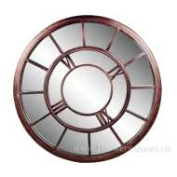 Нет Фото | http://7flowers-decor.ru/upload/1c_catalog/import_files/4606500450060.jpg | 4606500450060 | Зеркало (стекло/металл), 78.5x3x78.5см |  | 1 | 1 | 4784.65
5 | 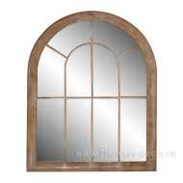 Нет Фото | http://7flowers-decor.ru/upload/1c_catalog/import_files/4606500450077.jpg | 4606500450077 | Зеркало (стекло/металл), 69x4x88см |  | 1 | 1 | 4346.05
6 | 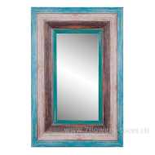 Нет Фото | http://7flowers-decor.ru/upload/1c_catalog/import_files/4606500450084.jpg | 4606500450084 | Зеркало (стекло/дерево/пластик), 61x5.5x91см |  | 1 | 1 | 3907.45
7 | 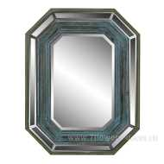 Нет Фото | http://7flowers-decor.ru/upload/1c_catalog/import_files/4606500450091.jpg | 4606500450091 | Зеркало (стекло/дерево), 70x6.5x90см |  | 1 | 1 | 4918.10
8 | 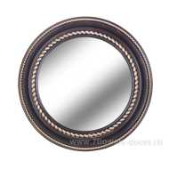 Нет Фото | http://7flowers-decor.ru/upload/1c_catalog/import_files/4606500450763.jpg | 4606500450763 | Зеркало настенное (пластик, стекло) D61,2x5.9см |  | 1 | 4 | 1122.85
9 |  Нет Фото | http://7flowers-decor.ru/upload/1c_catalog/import_files/4606500450770.jpg | 4606500450770 | Зеркало настенное (пластик, стекло) D50x4.6см |  | 1 | 6 | 639.20
10 | 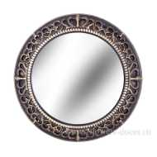 Нет Фото | http://7flowers-decor.ru/upload/1c_catalog/import_files/4606500450794.jpg | 4606500450794 | Зеркало настенное (пластик, стекло) D45,8x5.9см |  | 1 | 8 | 612.85

